Graf č. 1
 | Graf č. 1

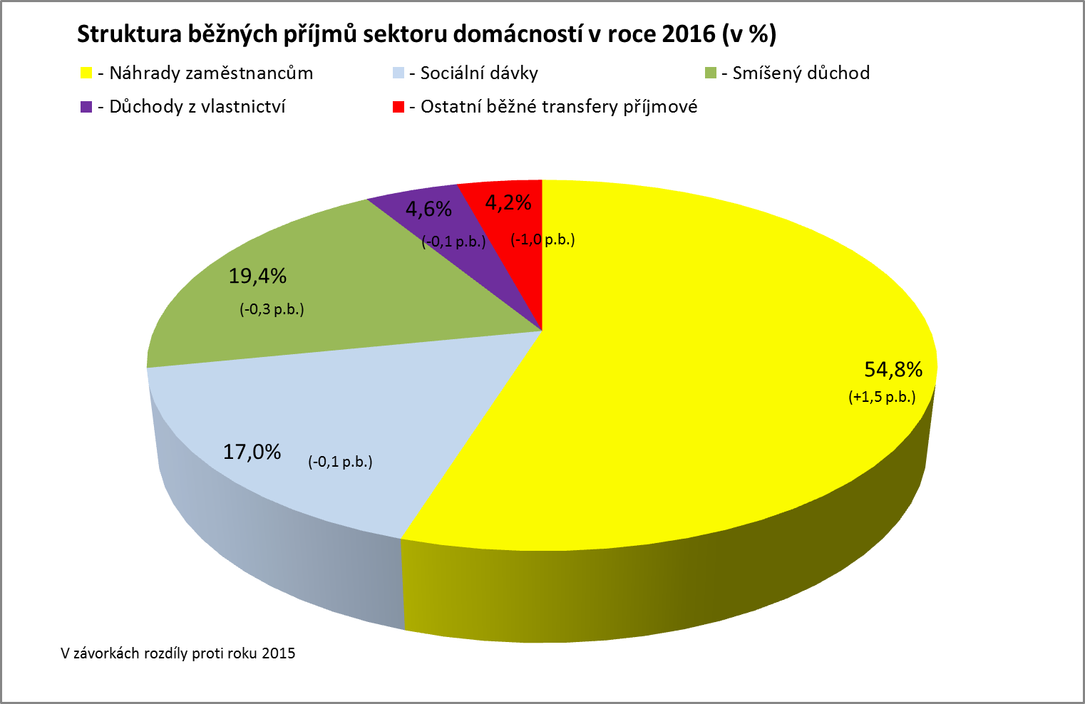

Zpracováno z předběžných údajů ČSÚ

Graf č. 2
 | Graf č. 2
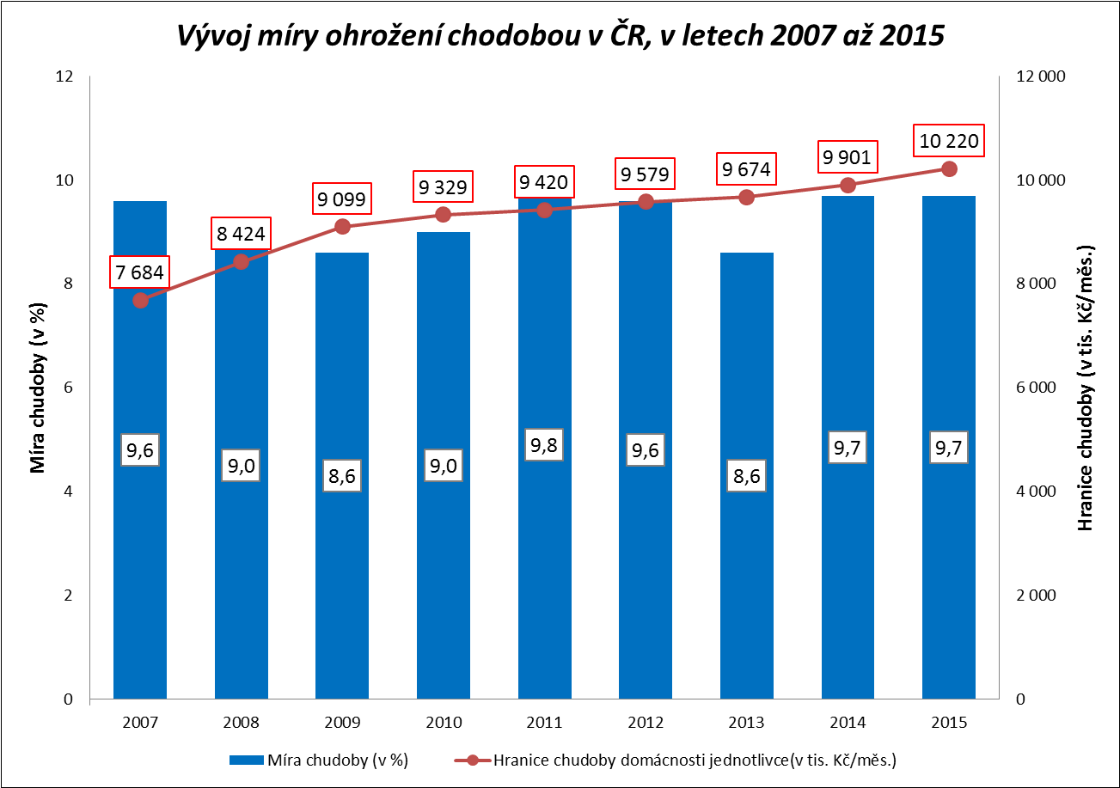

Zpracováno z údajů ČSÚ

Graf č. 3
 |  |  |  |  |  |  |  |  |  | Graf č. 3
Srovnání vývoje reálné mzdy a úhrnné produktivity práce v letech 2010 až 2016 (meziroční růst, pokles v % - jednotlivá čtvrtletí)
 | reálná mzda | úhrnná produktivita práce
1.Q.2010 | 2.1 | 3.4
2.Q.2010 | 1.9 | 3.7
3.Q.2010 | 0.3 | 2.8
4.Q.2010 | -1.4 | 2.8
1.Q.2011 | 1.1 | 3.1
2.Q.2011 | 0.8 | 2.3
3.Q.2011 | 0.3 | 1.8
4.Q.2011 | 0.0 | 2.0
1.Q.2012 | -0.5 | 0.2
2.Q.2012 | -1.3 | -0.8
3.Q.2012 | -1.8 | -1.6
4.Q.2012 | 0.4 | -2.3
1.Q.2013 | -2.4 | -2.2
2.Q.2013 | -0.5 | -1.8
3.Q.2013 | 0.0 | -0.4
4.Q.2013 | -3.1 | 1.2
1.Q.2014 | 3.7 | 1.3
2.Q.2014 | 2.6 | 2.5
3.Q.2014 | 1.6 | 2.8
4.Q.2014 | 2.3 | 2.0
1.Q.2015 | 1.6 | 3.4
2.Q.2015 | 2.1 | 3.2
3.Q.2015 | 2.7 | 3.4
4.Q.2015 | 3.1 | 2.7
1.Q.2016 | 4.0 | 1.2
2.Q.2016 | 3.6 | 1.0
3.Q.2016 | 4.0 | 0.1
4.Q.2016 | 2.8 | -0.2
 | 1.Q.2010 | 2.Q.2010 | 3.Q.2010 | 4.Q.2010 | 1.Q.2011 | 2.Q.2011 | 3.Q.2011 | 4.Q.2011 | 1.Q.2012 | 2.Q.2012
reálná mzda
úhrnná produktivita práce | 2.1 | 1.9 | 0.3 | -1.4 | 1.1 | 0.8 | 0.3 | 0.0 | -0.5 | -1.3
 | 3.4 | 3.7 | 2.8 | 2.8 | 3.1 | 2.3 | 1.8 | 2.0 | 0.2 | -0.8

 | 3.Q.2012 | 4.Q.2012 | 1.Q.2013 | 2.Q.2013 | 3.Q.2013 | 4.Q.2013 | 1.Q.2014 | 2.Q.2014 | 3.Q.2014 | 4.Q.2014

 | -1.8 | 0.4 | -2.4 | -0.5 | 0.0 | -3.1 | 3.7 | 2.6 | 1.6 | 2.3
 | -1.6 | -2.3 | -2.2 | -1.8 | -0.4 | 1.2 | 1.3 | 2.5 | 2.8 | 2.0

 | 1.Q.2015 | 2.Q.2015 | 3.Q.2015 | 4.Q.2015 | 1.Q.2016 | 2.Q.2016 | 3.Q.2016 | 4.Q.2016

 | 1.6 | 2.1 | 2.7 | 3.1 | 4.0 | 3.6 | 4.0 | 2.8
 | 3.4 | 3.2 | 3.4 | 2.7 | 1.2 | 1.0 | 0.1 | -0.2

Zpracováno z údajů ČSÚ

Graf č. 4
 | Graf č. 4

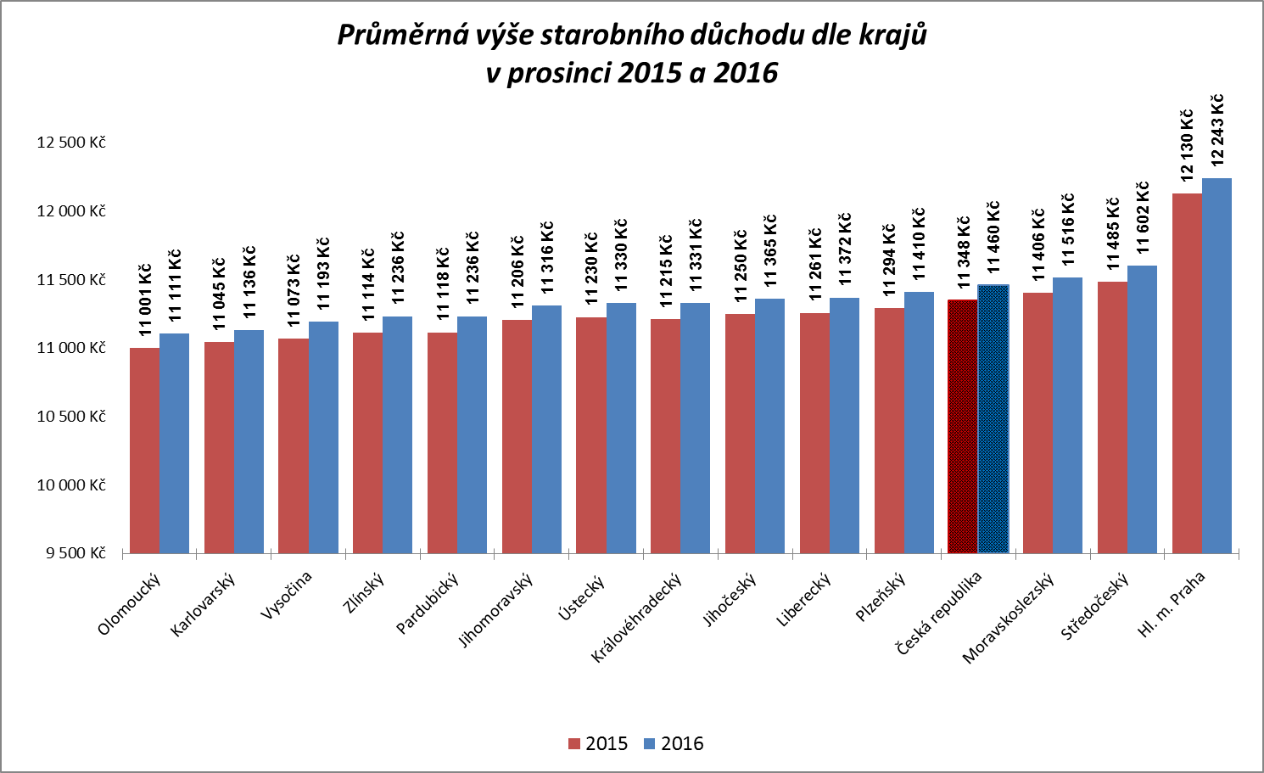

Zpracováno z údajů ČSSZ

Graf č. 5
 | Graf č. 5

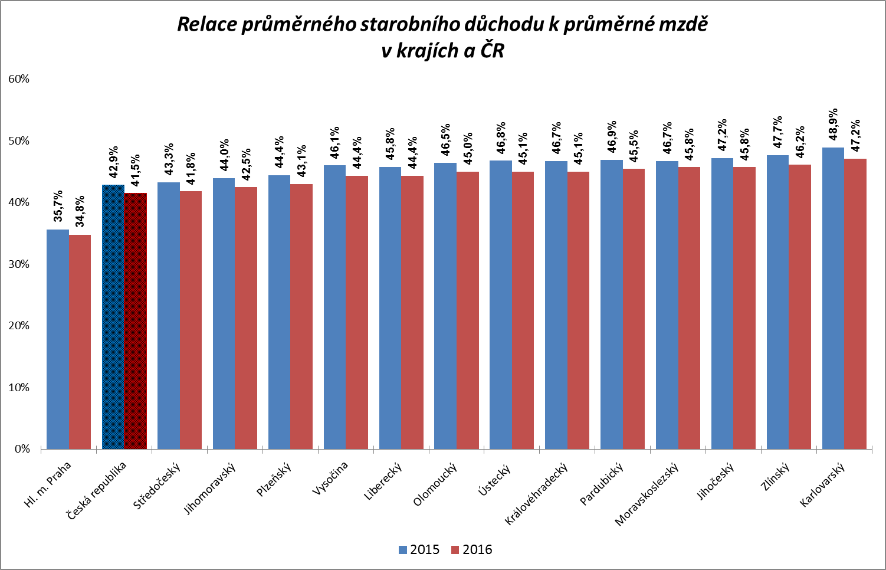

Zpracováno z údajů ČSÚ a ČSSZ

Graf
Podíl pracovníků v intervalech průměrného měsíčního výdělku v letech 2009 - 2016
 | Rok 2009 | Rok 2010 | Rok 2011 | Rok 2012 | Rok 2013 | Rok 2014 | Rok 2015 | Rok 2016
do 8 000 | 0.3 | 0.3 | 0.3 | 0.2 | 0.1 | 0.1 | 0.0 | 0.0
8 001 - 10 000 | 2.1 | 2.1 | 2.3 | 2.1 | 2.0 | 1.8 | 1.2 | 0.4
10 001 -12 000 | 4.6 | 4.2 | 4.1 | 3.8 | 3.9 | 3.5 | 3.0 | 2.4
12 001 - 14 000 | 6.6 | 6.2 | 5.8 | 5.3 | 5.1 | 5.0 | 4.6 | 3.6
14 001 - 16 000 | 7.6 | 7.4 | 7.0 | 6.2 | 6.1 | 5.8 | 5.4 | 4.6
16 001 - 18 000 | 8.5 | 8.1 | 8.0 | 7.4 | 7.1 | 7.1 | 6.6 | 5.8
18 001 - 20 000 | 9.1 | 8.8 | 8.5 | 8.0 | 7.7 | 7.6 | 7.2 | 6.9
20 001 - 22 000 | 9.2 | 9.1 | 8.9 | 8.6 | 8.4 | 8.0 | 7.8 | 7.5
22 001 - 24 000 | 8.4 | 8.6 | 8.5 | 9.0 | 8.9 | 8.5 | 8.3 | 8.1
24 001 - 26 000 | 7.6 | 7.8 | 8.0 | 8.3 | 8.3 | 8.3 | 8.2 | 8.4
26 001 - 28 000 | 6.5 | 6.7 | 7.0 | 7.2 | 7.2 | 7.5 | 7.4 | 7.8
28 001 - 30 000 | 5.3 | 5.4 | 5.5 | 5.8 | 5.9 | 6.2 | 6.6 | 6.9
30 001 - 32 000 | 4.2 | 4.4 | 4.5 | 4.7 | 4.8 | 5.0 | 5.4 | 6.0
32 001 - 34 000 | 3.3 | 3.4 | 3.5 | 3.8 | 3.9 | 4.0 | 4.3 | 4.9
34 001 - 36 000 | 2.6 | 2.7 | 2.8 | 3.0 | 3.1 | 3.3 | 3.6 | 4.1
36 001 - 38 000 | 2.0 | 2.2 | 2.2 | 2.4 | 2.4 | 2.6 | 3.0 | 3.4
38 001 - 40 000 | 1.7 | 1.7 | 1.8 | 1.9 | 2.0 | 2.1 | 2.4 | 2.7
40 001 - 42 000 | 1.4 | 1.5 | 1.5 | 1.6 | 1.7 | 1.7 | 2.0 | 2.2
42 001 - 44 000 | 1.1 | 1.2 | 1.2 | 1.3 | 1.3 | 1.4 | 1.6 | 1.8
44 001 - 46 000 | 0.9 | 1.0 | 1.0 | 1.1 | 1.1 | 1.2 | 1.3 | 1.5
46 001 - 48 000 | 0.8 | 0.8 | 0.8 | 0.9 | 1.0 | 1.0 | 1.1 | 1.3
48 001 - 50 000 | 0.6 | 0.7 | 0.7 | 0.8 | 0.8 | 0.8 | 0.9 | 1.0
50 001 - 54 000 | 1.0 | 1.0 | 1.1 | 1.2 | 1.3 | 1.3 | 1.5 | 1.7
54 001 - 58 000 | 0.8 | 0.8 | 0.8 | 0.9 | 0.9 | 1.0 | 1.1 | 1.2
58 001 - 62 000 | 0.6 | 0.6 | 0.6 | 0.7 | 0.7 | 0.8 | 0.8 | 0.9
62 001 - 66 000 | 0.5 | 0.5 | 0.5 | 0.5 | 0.6 | 0.6 | 0.6 | 0.7
66 001 - 70 000 | 0.4 | 0.4 | 0.4 | 0.4 | 0.5 | 0.5 | 0.5 | 0.6
70 001 - 74 000 | 0.3 | 0.3 | 0.3 | 0.4 | 0.4 | 0.4 | 0.4 | 0.5
74 001 - 78 000 | 0.2 | 0.3 | 0.3 | 0.3 | 0.3 | 0.3 | 0.4 | 0.4
78 001 - 82 000 | 0.2 | 0.2 | 0.2 | 0.3 | 0.3 | 0.3 | 0.3 | 0.3
82 001 - 86 000 | 0.2 | 0.2 | 0.2 | 0.2 | 0.2 | 0.2 | 0.3 | 0.3
86 001 - 90 000 | 0.2 | 0.2 | 0.2 | 0.2 | 0.2 | 0.2 | 0.2 | 0.2
nad 90 001 | 1.3 | 1.4 | 1.6 | 1.7 | 1.7 | 1.8 | 1.8 | 2.0
Intervaly PV_H | Rok 2009 | Rok 2010 | Rok 2011 | Rok 2012 | Rok 2013 | Rok 2014 | Rok 2015 | Rok 2016
do 8 000 | 0.3 | 0.3 | 0.3 | 0.2 | 0.1 | 0.1 | 0.0 | 0.0
8 001 - 10 000 | 2.1 | 2.1 | 2.3 | 2.1 | 2.0 | 1.8 | 1.2 | 0.4
10 001 -12 000 | 4.6 | 4.2 | 4.1 | 3.8 | 3.9 | 3.5 | 3.0 | 2.4
12 001 - 14 000 | 6.6 | 6.2 | 5.8 | 5.3 | 5.1 | 5.0 | 4.6 | 3.6
14 001 - 16 000 | 7.6 | 7.4 | 7.0 | 6.2 | 6.1 | 5.8 | 5.4 | 4.6
16 001 - 18 000 | 8.5 | 8.1 | 8.0 | 7.4 | 7.1 | 7.1 | 6.6 | 5.8
18 001 - 20 000 | 9.1 | 8.8 | 8.5 | 8.0 | 7.7 | 7.6 | 7.2 | 6.9
20 001 - 22 000 | 9.2 | 9.1 | 8.9 | 8.6 | 8.4 | 8.0 | 7.8 | 7.5
22 001 - 24 000 | 8.4 | 8.6 | 8.5 | 9.0 | 8.9 | 8.5 | 8.3 | 8.1
24 001 - 26 000 | 7.6 | 7.8 | 8.0 | 8.3 | 8.3 | 8.3 | 8.2 | 8.4
26 001 - 28 000 | 6.5 | 6.7 | 7.0 | 7.2 | 7.2 | 7.5 | 7.4 | 7.8
28 001 - 30 000 | 5.3 | 5.4 | 5.5 | 5.8 | 5.9 | 6.2 | 6.6 | 6.9
30 001 - 32 000 | 4.2 | 4.4 | 4.5 | 4.7 | 4.8 | 5.0 | 5.4 | 6.0
32 001 - 34 000 | 3.3 | 3.4 | 3.5 | 3.8 | 3.9 | 4.0 | 4.3 | 4.9
34 001 - 36 000 | 2.6 | 2.7 | 2.8 | 3.0 | 3.1 | 3.3 | 3.6 | 4.1
36 001 - 38 000 | 2.0 | 2.2 | 2.2 | 2.4 | 2.4 | 2.6 | 3.0 | 3.4
38 001 - 40 000 | 1.7 | 1.7 | 1.8 | 1.9 | 2.0 | 2.1 | 2.4 | 2.7
40 001 - 42 000 | 1.4 | 1.5 | 1.5 | 1.6 | 1.7 | 1.7 | 2.0 | 2.2
42 001 - 44 000 | 1.1 | 1.2 | 1.2 | 1.3 | 1.3 | 1.4 | 1.6 | 1.8
44 001 - 46 000 | 0.9 | 1.0 | 1.0 | 1.1 | 1.1 | 1.2 | 1.3 | 1.5
46 001 - 48 000 | 0.8 | 0.8 | 0.8 | 0.9 | 1.0 | 1.0 | 1.1 | 1.3
48 001 - 50 000 | 0.6 | 0.7 | 0.7 | 0.8 | 0.8 | 0.8 | 0.9 | 1.0
50 001 - 54 000 | 1.0 | 1.0 | 1.1 | 1.2 | 1.3 | 1.3 | 1.5 | 1.7
54 001 - 58 000 | 0.8 | 0.8 | 0.8 | 0.9 | 0.9 | 1.0 | 1.1 | 1.2
58 001 - 62 000 | 0.6 | 0.6 | 0.6 | 0.7 | 0.7 | 0.8 | 0.8 | 0.9
62 001 - 66 000 | 0.5 | 0.5 | 0.5 | 0.5 | 0.6 | 0.6 | 0.6 | 0.7
66 001 - 70 000 | 0.4 | 0.4 | 0.4 | 0.4 | 0.5 | 0.5 | 0.5 | 0.6
70 001 - 74 000 | 0.3 | 0.3 | 0.3 | 0.4 | 0.4 | 0.4 | 0.4 | 0.5
74 001 - 78 000 | 0.2 | 0.3 | 0.3 | 0.3 | 0.3 | 0.3 | 0.4 | 0.4
78 001 - 82 000 | 0.2 | 0.2 | 0.2 | 0.3 | 0.3 | 0.3 | 0.3 | 0.3
82 001 - 86 000 | 0.2 | 0.2 | 0.2 | 0.2 | 0.2 | 0.2 | 0.3 | 0.3
86 001 - 90 000 | 0.2 | 0.2 | 0.2 | 0.2 | 0.2 | 0.2 | 0.2 | 0.2
nad 90 001 | 1.3 | 1.4 | 1.6 | 1.7 | 1.7 | 1.8 | 1.8 | 2.0

CR-M7.1z
ISPV - speciální výstupy |  | Rok 2016 |  |  |  |  | CR-M7.1z

Hrubá měsíční mzda podle kategorií zaměstnání

kategorie zaměstnání | počet zaměstnanců | diferenciace |  |  |  |  | průměr
 |  | 1. decil | 1. kvartil | medián | 3. kvartil | 9. decil | hodnota
 | tis. osob | Kč/měs | Kč/měs | Kč/měs | Kč/měs | Kč/měs | Kč/měs

D Manuální pracovníci | 1,695.7 | 11,830 | 15,296 | 20,749 | 26,753 | 33,287 | 21,908
T Nemanuální pracovníci | 1,929.7 | 16,050 | 22,316 | 29,349 | 39,768 | 57,050 | 35,362
Neuvedeno | 2.4 | 9,900 | 11,916 | 12,283 | 19,911 | 24,205 | 16,047
CELKEM | 3,627.8 | 12,908 | 18,128 | 24,934 | 33,202 | 45,705 | 29,061

Relace (%) D/T |  | 73.7 | 68.5 | 70.7 | 67.3 | 58.3 | 62.0

manuální pracovníci - zaměstnanci s převážně manuálním charakterem práce (hlavní třída 4-9)
nemanuální pracovníci - zaměstnanci s převážně nemanuálním charakterem práce (hlavní třída 1-5)

